在这里打标了
问题 | 回答 | 评论 | 类型
 |  | 怎么给戴的 bra 的女性做 CPR？ | 4
 |  | 薛定谔的巨乳妹子:处于妹子与尸体的中间状态， 如果不动色心抢救可能还是巨乳妹子， 如果动色心延误抢救则可能成为巨乳尸体。 |  | 担心自己起色心 （生理本能）
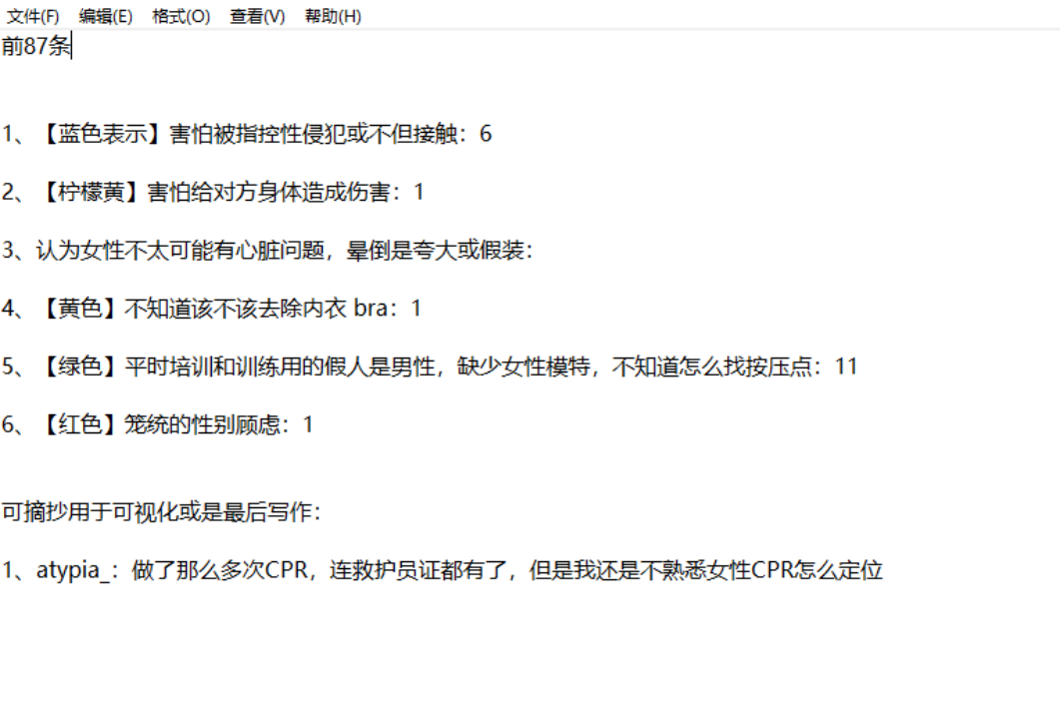 |  | 有影响的吧，毕竟，如果是有带钢圈的内衣， 你压下去就很可能压到钢圈使得钢圈刺向皮肤甚至更往内，造成二次伤害吧 |  | 讲的是bar会影响cpr，所以要解掉， 应该不是说担心给对方身体造成伤害而不做cpr？
 |  | 啪啪啪 肋骨断了几根 我也不开车 | 2
 |  | 怎么说呢，如果太软了按不下去怎么办 | 6
 |  | 按的时候所想的是不要把肋骨按断了，我觉得还是很容易断的 | 2
 |  | 软骨被贤者时间的楼主按断4根… | 2
 |  | 用力太大會把骨頭壓斷嗎？ | 2
 |  | 兄弟，不是我杠，一般情况下， 女的or家属估计醒来先给你几巴掌，惨的话告你个猥琐。 | 1
 |  | 到时候人没还救活之前，家属就冲过来跟你拼了 | 1
 |  | 没告你猥琐不错了。 | 1
 |  | 你确定？这不是按的问题，是太束缚，影响胸部回弹，也怕钢圈扎入身体！ |  | 讲的是bar会影响cpr，所以要解掉， 应该不是说担心给对方身体造成伤害而不做cpr？
 |  | 这时候不知道是扯的东西太用力还是其他某些原因， 妇女醒了，然后外科主任就悲剧了， 挨了几个大嘴巴子不说，还被妇女大喊称为流氓。 | 1
 |  | 如果帮了有被打官司的风险的话，不帮的话就没有风险了。 | 1
 |  | 如果碰到围观的人，有个别的用手机 拍照或者摄影也会造成负面影响 | 7 | 7.担心被围观
 |  | 旁观的人，小人多啊。 | 7
 |  | 前几个步骤做了围观的人更多了 | 7

